关系图
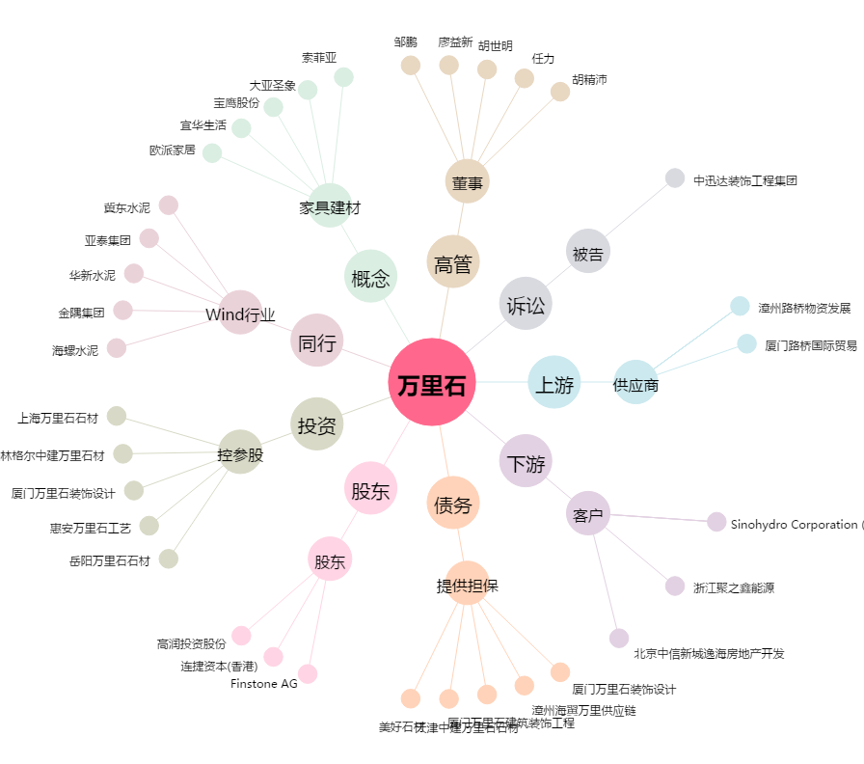
万里石[002785.SZ] - 关系概览图

